상품제안서
TGIC TG-Z2001 LED 배터리 표시 넥밴드 선풍기 | 상품코드: F30769

 |  |  |  |  |  |  | 02-412-0044 | www.easy1.co.kr
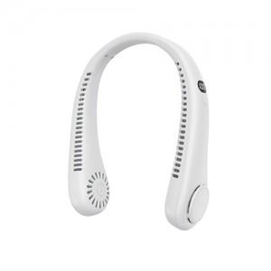

【상세/제작정보】 | 박스당 택배비 6000원 추가됩니다

【인쇄/포장옵션】 | 레이저 / 포장지포장

【공급단가】 | 수량 | 50~ | 100~ | 500~ | 1,000~ | 2,000~
*VAT별도 | 단가 | 8,690원 | 8,550원 | 8,330원 | 8,180원 | 7,970원

【상품 URL】 | https://dev.easy1.co.kr:443/src/goods_detail.php?gdno=30769

